地方債現在高
 | 43. 地方債現在高（人口１人当たり）

 | 時点 2016(H28)年度（毎年） |  |  |  |  |  |  | 平 均 値 |  |  |  | 349,753
 | 単位 円 |  |  |  |  |  |  | 標準偏差 |  |  |  | 131,265
 | 市町村名 | 指標 | 順位 |  | #REF! | 備考 | 市町村名 | 指標 | 順位 |  | #REF! | 備考

 | 市町村平均 | 349,753 |  | － |  |  | 八街市 | 241,719 |  | 42
 | 千葉市 | 733,985 |  | 1 |  |  | 印西市 | 181,254 |  | 49
 | 銚子市 | 457,594 |  | 11 |  |  | 白井市 | 290,343 |  | 34
 | 市川市 | 120,604 |  | 54 |  |  | 富里市 | 348,155 |  | 26
 | 船橋市 | 252,164 |  | 38 |  |  | 南房総市 | 666,465 |  | 2
 | 館山市 | 377,116 |  | 21 |  |  | 匝瑳市 | 452,916 |  | 12
 | 木更津市 | 246,314 |  | 39 |  |  | 香取市 | 504,788 |  | 7
 | 松戸市 | 231,825 |  | 46 |  |  | 山武市 | 367,013 |  | 25
 | 野田市 | 300,196 |  | 32 |  |  | いすみ市 | 450,924 |  | 13
 | 茂原市 | 435,905 |  | 15 |  |  | 大網白里市 | 307,539 |  | 31
 | 成田市 | 371,316 |  | 23 |  |  | 酒々井町 | 244,212 |  | 41
 | 佐倉市 | 175,724 |  | 51 |  |  | 栄町 | 370,177 |  | 24
 | 東金市 | 392,312 |  | 19 |  |  | 神崎町 | 381,627 |  | 20
 | 旭市 | 419,258 |  | 17 |  |  | 多古町 | 245,505 |  | 40
 | 習志野市 | 254,808 |  | 37 |  |  | 東庄町 | 226,726 |  | 48
 | 柏市 | 229,798 |  | 47 |  |  | 九十九里町 | 492,755 |  | 8
 | 勝浦市 | 477,599 |  | 9 |  |  | 芝山町 | 339,903 |  | 27
 | 市原市 | 180,808 |  | 50 |  |  | 横芝光町 | 512,396 |  | 6
 | 流山市 | 266,580 |  | 36 |  |  | 一宮町 | 286,169 |  | 35
 | 八千代市 | 291,034 |  | 33 |  |  | 睦沢町 | 395,694 |  | 18
 | 我孫子市 | 236,131 |  | 44 |  |  | 長生村 | 334,662 |  | 28
 | 鴨川市 | 587,343 |  | 3 |  |  | 白子町 | 373,835 |  | 22
 | 鎌ケ谷市 | 334,407 |  | 29 |  |  | 長柄町 | 449,643 |  | 14
 | 君津市 | 149,111 |  | 52 |  |  | 長南町 | 524,168 |  | 5
 | 富津市 | 316,628 |  | 30 |  |  | 大多喜町 | 475,890 |  | 10
 | 浦安市 | 145,532 |  | 53 |  |  | 御宿町 | 429,624 |  | 16
 | 四街道市 | 239,801 |  | 43 |  |  | 鋸南町 | 533,684 |  | 4
 | 袖ケ浦市 | 234,992 |  | 45

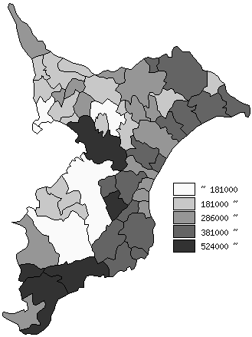
 | 市町村平均の推移
平成24年度 | 321541
平成25年度 | 330375
平成26年度 | 338953.53704
平成27年度 | 347501
平成28年度 | 349753

《備 考》 ・資料出所 総務省「市町村別決算状況調」 ・算出方法 地方債現在高÷住民基本台帳人口(H29.1.1)

